Лист1
№ | Дата выявления | Владелец конструкции / Собственник обьекта недвижимого им-ва / Лицо, управомоченное собственниками | Район города | Адрес размещения | Тип конструкции | Содержание | Фото конструкции
1 | 12.04.2023 | Не установлен | Сормовский | ул. Ефремова д. 3в | Не установленный Правилами тип | купите шаурму… | 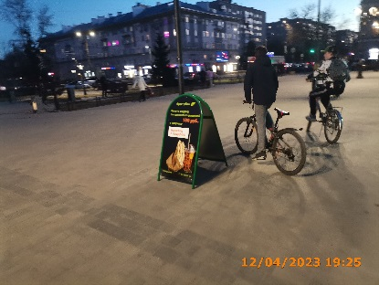
2 | 12.04.2023 | Не установлен | Сормовский | ул. Ефремова д. 3в | Не установленный Правилами тип | купите шаурму… | 